Hárok1
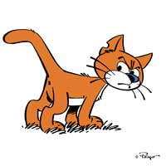
RNDr. Marta Megyesiová
Potrápme si hlavičku

1. | Vypočítajte súčet čísel,
 | ktoré sú v rade čísel skryté pod _
 |  _ , 13, 24, _ , _ , 57,_ , 79.

 | Súčet je

2. | Koľkokrát sa zväčší povrch kocky,
 | ak dĺžku jej hrany zdvojnásobíme?

 | Povrch sa zväčší |  | krát

3. | Výsledok súčtu vyjadrite v ároch:
 | 152 ha + 2 348 a + 10 000 000 cm2 =

 | Súčet je: |  | a

4. | Z číslic 1, 5, 7, 0, 9, 6 vytvorte najmenšie štvorciferné číslo tak,
 | aby sa číslice neopakovali.

 | Hľadané číslo je:

5. | Na drôte sedí 36 lastovičiek. Priletí ďalší kŕdeľ
 | a medzi každé dve lastovičky si sadnú tri lastovičky.
 | Potom priletí ešte jeden kŕdeľ a medzi dve susedné si sadne vždy jedna
 | lastovička. Koľko lastovičiek sedí na drôte?

 | Je tam: |  | lastovičiek

6. | Nádoba plná benzínu má hmotnosť 11 kg.
 | Keď z nej odlejeme tretinu benzínu, jej hmotnosť klesne na 8 000 g.
 | Akú hmotnosť má prázdna nádoba?

 | Nádoba má: |  | kg

7. | Vypočítajte:
 | 13 . 14 : 13 . 15 : 14 . 16 : 15 =

 | Výsledok je:

8. | Napíšte, koľkokrát nájdete zapísané prvočíslo dva
 | v prvočíselnom rozklade čísla 2 008.

 | Dvojka tam je: |  | krát

9. | Kohútikom natečie do nádrže 108 hl vody za dve hodiny.
 | Koľko litrov natečie do nádrže za 6 sekúnd?

 | Bude tam: |  | l vody

10. | Napíšte súčet všetkých deliteľov čísla 15.

 | Súčet je:
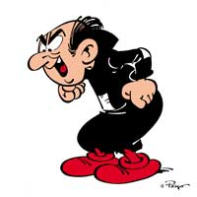 | Tak ak ste správne počítali, tak ste si úspešne potrápili hlavičku.

 | No a mohli ste získať | 10 | bodov | Získali ste | 0 | bodov

 |  |  | ZNÁMKA: | 5

